Sheet1
切图 | 尺寸 | 图 |  | 链接
 | 220*44 |  | 不透明 50%
 | 430*42
 | 276*18
 | 180*70 |  |  | common
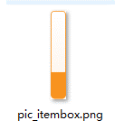 | 366*242 | 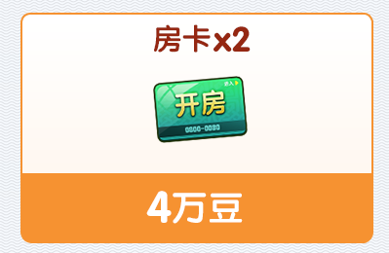
 |  |  |  |  | 0
文本 | 尺寸 | 颜色 |  | 备注
 | 30 点 | ffffff
 | 28 点 | ffffff
 | 34 点 | 972908
 | 30 点 | 972908
 | 42 点 | ffffff
 | 42 点 | ffffff
 | 28 点 | fff6cd
 | 40 点 | fff6cd
 | 26 点 | ffffff
 | 32 点 | ffffff |  | 描边 2px,246496

